Sheet1
改动点： 1，参考机型为三合一充电桩 024531_CT08，为了适配不同的机型有三路30V，不同电流的输入口。现版本使用场景固定，仅有一路58.4V，10A输入。电压发生变化，许多器件为满足耐压发生了变化。 2. 参考机型输出口只有一路，按最大电流15A设计。现在的版本有两路输出，分别是通过电极片给电池充电以及通过端子给备用电池充电。 3. 参考机型与适配器之间无通讯。现版本与适配器之间通过can通讯。 4. 参考机型与电池之间无通讯。现版本与电池之间有can通讯。且适配器 --充电桩--电池在同一总线。 5. 参考机型为识别多种机型，通过电极片单点通讯协议通讯。现版本通过单点通讯识别电池类别。 6. 参考机型通过光电开关实现电极片接触检测，现版本依旧通过光电开关实现接触检测。（是否需要光电开关后面在讨论） 7. 参考机型有多个GPIO口用于灯控，。现版本有四个GPIO用于控制四路不同的灯板。 8. ESP32新增12V电源使能引脚。

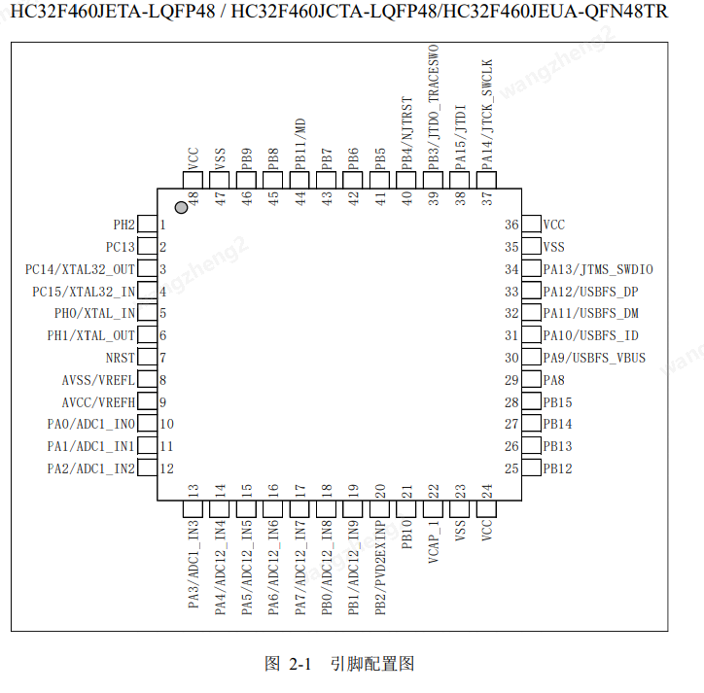
针脚编号 |  | 1.0版本网络定义 | 1.0版本功能介绍 | 2.0版本网络定义 | 2.0版本功能介绍 | 备注
1 | PH2 | EP32_BOOT | ESP32 | EP32_BOOT | ESP32
2 | PC13 | ACS711_PWR_EN | 霍尔传感器使能 | ACS711_PWR_EN | 霍尔传感器使能
3 | PC14 | LED_R_EN | 灯控1 | LED_1 | 状态灯PWM波 | 原本三个灯由三个pin脚控制，现在两个灯两个引脚控制。其中状态灯1用于电池充电状态显示，状态灯2用于D5充电状态显示
4 | PC15 | LED | LED电源指示灯 | LED | LED电源指示灯
5 | PH0 | XTAL_OUT_HC | 时钟 | XTAL_OUT_HC | 时钟
6 | PH1 | XTAL_IN_HC | 时钟 | XTAL_IN_HC | 时钟
7 | NRST | NRST | 复位 | NRST | 复位
8 | AVSS | AVSS | 地 | AVSS | 地
9 | AVCC | AVCC | 电源 | AVCC | 电源
10 | PA0 | ADC_TEMP_A | 电极片温度检测 | ADC_TEMP_A | 电极片温度检测
11 | PA1 | CI_SAMP | 充电电流检测 | CI_SAMP1 | D5充电电流检测 | 原本只有一路充电输出，现在是两路
12 | PA2 | ADC_TEMP_B | 电极片温度检测 | ADC_TEMP_B | 电极片温度检测
13 | PA3 | ESP32_EN | ESP32 | ESP32_EN | ESP32
14 | PA4 | NTC_SAMP | 板内温度检测 | CHARGE_INSAMP | 输入电压采样 | 原本只有一路充电输出，现在是两路。取消原主板温度检测
15 | PA5 | BURN_PORTECT | （光电开关）到位检测 | BURN_PORTECT | （光电开关）到位检测
16 | PA6 | CHAR_OUTV_SAMP | 充电电压采样 | CHAR_OUTV_SAMP1 | D5充电电压检测 | 这里PCB有问题，需要开发但暂时不能使用
17 | PA7 | BRUSH_IN_SAMP1 | 充电适配器类型判断1 | LED2 | 状态灯2 PWM波 | 取消充电器类型检测。新增状态灯2
18 | PB0 | BRUSH_IN_SAMP2 | 充电适配器类型判断2 | LED_power_en | lde供电使能 | 原本只有一路充电输出，现在是两路
19 | PB1 | BRUSH_IN_SAMP3 | 充电适配器类型判断3 | CI_SAMP2 | 备用电池充电电流检测 | 原本只有一路充电输出，现在是两路
20 | PB2 | 12V_RPU_EN | 增大临时供电 | CHARGE_OCP | 过流检测 | 原本只有一路充电输出，现在是两路
21 | PB10 | CHARGE_EN | 充电使能 | CHARGE_EN | 充电使能 | 当总充电使能开时，才充电。
22 | VCAP1 | VCAP | 电容 | VCAP | 电容
23 | VSS | VSS | 地 | VSS | 地
24 | VCC | VCC | 电源 | VCC | 电源
25 | PB12 | MCU_BT_RX | ESP32 | MCU_BT_RX | ESP32
26 | PB13 | MCU_BT_TX | ESP32 | MCU_BT_TX | ESP32
27 | PB14 | EP32_RX_DEBUG | ESP32 | EP32_RX_DEBUG | ESP32
28 | PB15 | EP32_TX_DEBUG | ESP32 | EP32_TX_DEBUG | ESP32
29 | PA8 | DQ_R | 单点通讯 | DQ_R | 单点通讯
30 | PA9 | UART_TXD | UART | UART_TXD | UART
31 | PA10 | UART_RXD | UART | UART_RXD | UART
32 | PA11 | DQ_T | 单点通讯 | DQ_T | 单点通讯
33 | PA12 | SPI4A_NSS | SPI | SPI4A_NSS | SPI
34 | PA13 | SWDIO | 芯片烧录 | SWDIO | 芯片烧录
35 | VSS | VSS | 地 | VSS | 地
36 | VCC | VCC | 电源 | VCC | 电源
37 | PA14 | SWCLK | 芯片烧录 | SWCLK | 芯片烧录
38 | PA15 | CHANGE_OCP | 过流检测 | CHARGE_EN2 | 总充电使能 | 当总充电使能开时，EN2为高电平则备用电池充电。为低电平则D5充电
39 | PB3 | SPI4A_SCK | SPI | SPI4A_SCK | SPI
40 | PB4 | SPI4A_MOSI | SPI | SPI4A_MOSI | SPI
41 | PB5 | SPI4A_MISO | SPI | SPI4A_MISO | SPI
42 | PB6 | LED_B_EN | 灯控2 | LED3 | 背光灯LED3的PWM波
43 | PB7 | LED_G_EN | 灯控3 | LED4 | 背光灯LED4的PWM波
44 | PB11/MD | MD | 模式选择 | MD | 模式选择
45 | PB8 | CAN_RX | can通讯 | CAN_RX | can通讯
46 | PB9 | CAN_TX | can通讯 | CAN_TX | can通讯
47 | VSS | VSS | 地 | VSS | 地
48 | VCC | VCC | 电源 | VCC | 电源
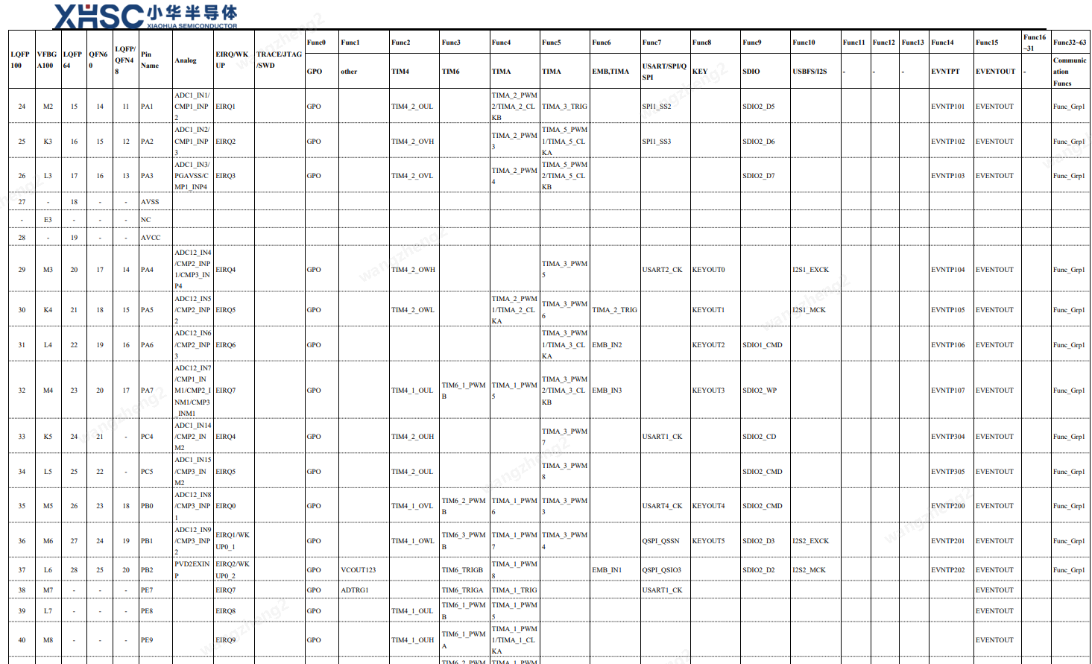
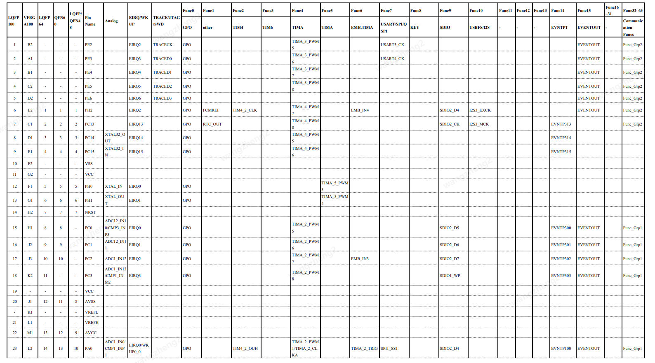

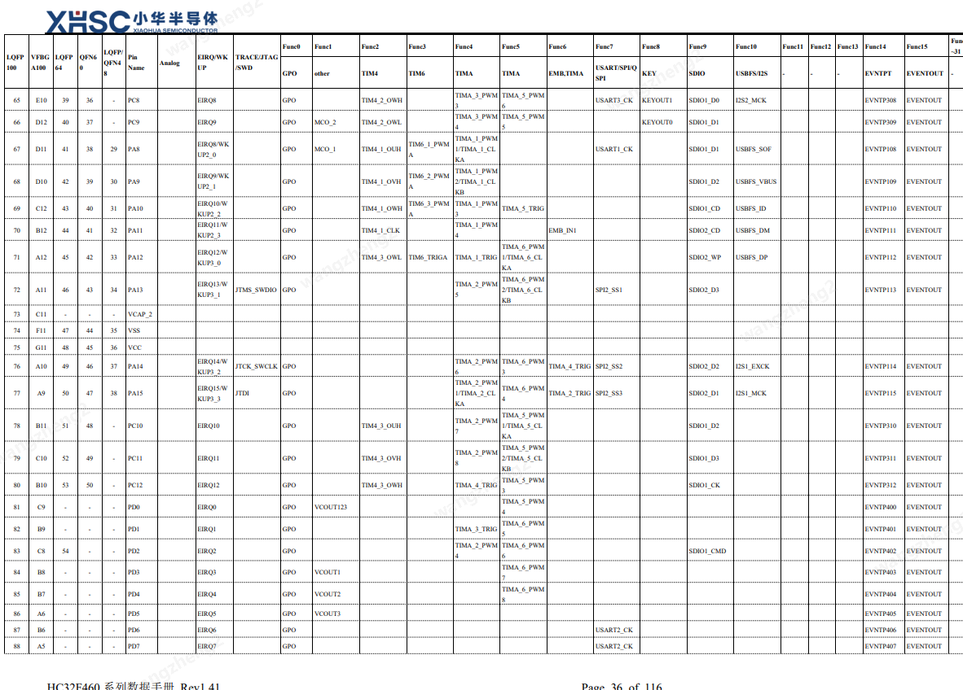
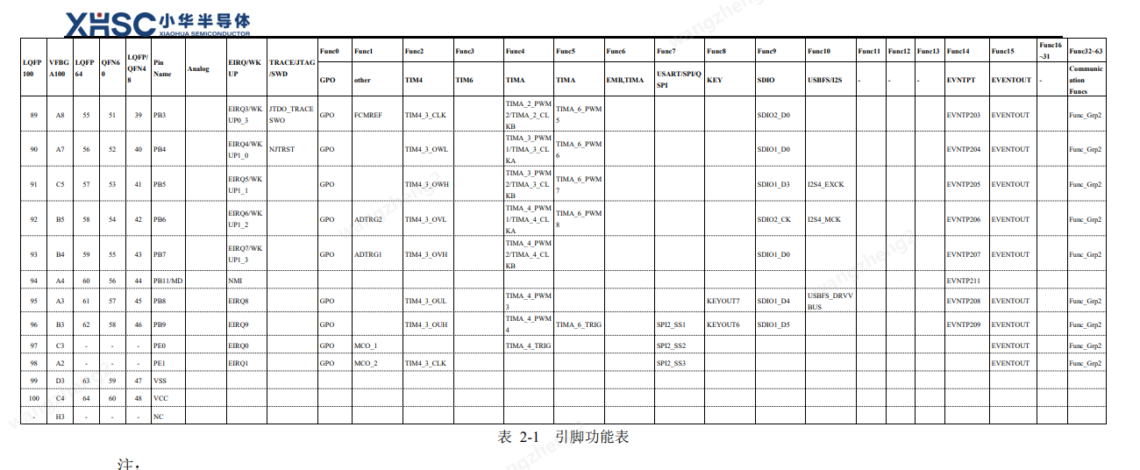

ESP32。 | 照搬024531_CT08，但是新增IO14用于12V背光灯的使能

